Estadísticas
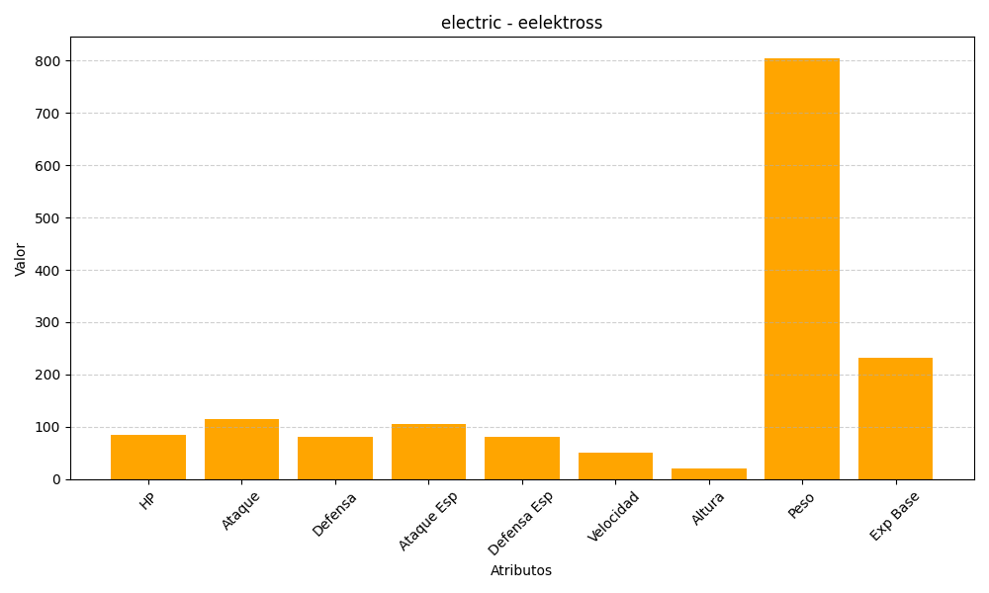
ID | Nombre | Tipo | HP | Ataque | Defensa | Ataque Especial | Defensa Especial | Velocidad | Altura | Peso | Experiencia Base
604 | eelektross | electric | 85 | 115 | 80 | 105 | 80 | 50 | 21 | 805 | 232

